Petit-dej 1
Petit-dej 1
20 champs disponibles |  |  |  | Vous cherchez à estimer rapidement les émissions d'un aliment ou d'un plat ? Rendez vous sur le lien d'Agribalyse !

Numéro du champ | 1 |  |  | Ressource supplémentaire : | Agribalyse
Plat (nom) | Catégorie (nom) | Quantité (kg) | Émissions (kgCO2-éq)
Croissant au beurre, artisanal |  | 5 | 13.0

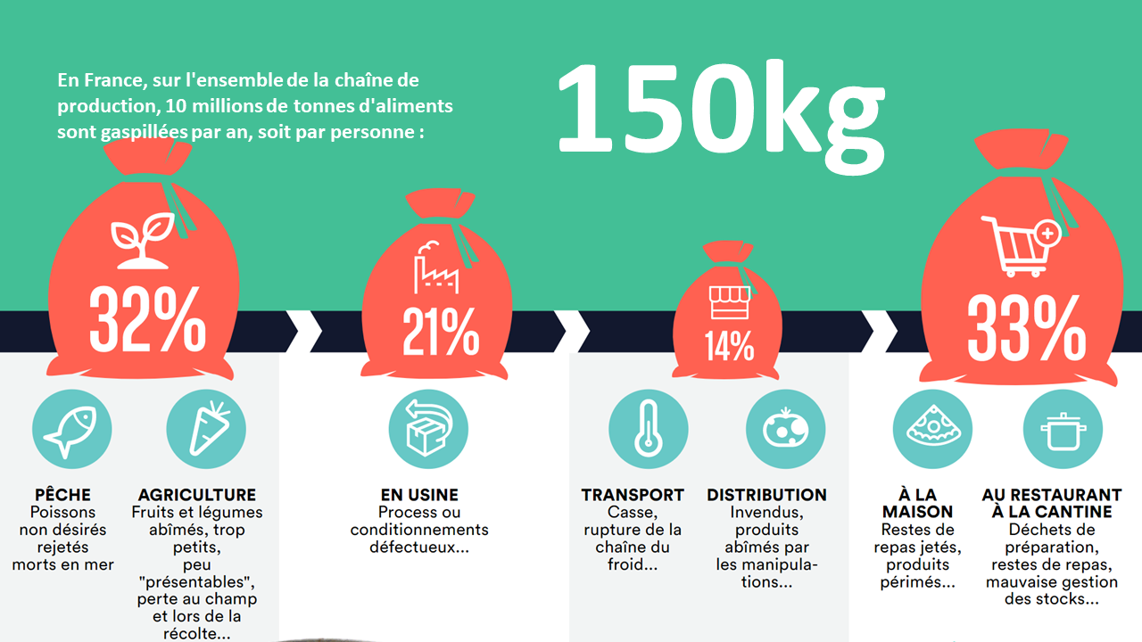
Numéro du champ | 2
Plat (nom) | Catégorie (nom) | Quantité (kg) | Émissions (kgCO2-éq)
Pain au chocolat feuilleté, artisanal |  | 5 | 25.7

Numéro du champ | 3
Plat (nom) | Catégorie (nom) | Quantité (kg) | Émissions (kgCO2-éq)
 |  |  | 0.0

Numéro du champ | 4
Plat (nom) | Catégorie (nom) | Quantité (kg) | Émissions (kgCO2-éq)
 |  |  | 0.0

Numéro du champ | 5
Plat (nom) | Catégorie (nom) | Quantité (kg) | Émissions (kgCO2-éq)
 |  |  | 0.0

Numéro du champ | 6
Plat (nom) | Catégorie (nom) | Quantité (kg) | Émissions (kgCO2-éq)
 |  |  | 0.0

Numéro du champ | 7
Plat (nom) | Catégorie (nom) | Quantité (kg) | Émissions (kgCO2-éq)
 |  |  | 0.0

Numéro du champ | 8
Plat (nom) | Catégorie (nom) | Quantité (kg) | Émissions (kgCO2-éq)
 |  |  | 0.0

Numéro du champ | 9
Plat (nom) | Catégorie (nom) | Quantité (kg) | Émissions (kgCO2-éq)
 |  |  | 0.0

Numéro du champ | 10
Plat (nom) | Catégorie (nom) | Quantité (kg) | Émissions (kgCO2-éq)
 |  |  | 0.0

Numéro du champ | 11
Plat (nom) | Catégorie (nom) | Quantité (kg) | Émissions (kgCO2-éq)
 |  |  | 0.0

Numéro du champ | 12
Plat (nom) | Catégorie (nom) | Quantité (kg) | Émissions (kgCO2-éq)
 |  |  | 0.0

Numéro du champ | 13
Plat (nom) | Catégorie (nom) | Quantité (kg) | Émissions (kgCO2-éq)
 |  |  | 0.0

Numéro du champ | 14
Plat (nom) | Catégorie (nom) | Quantité (kg) | Émissions (kgCO2-éq)
 |  |  | 0.0

Numéro du champ | 15
Plat (nom) | Catégorie (nom) | Quantité (kg) | Émissions (kgCO2-éq)
 |  |  | 0.0

Numéro du champ | 16
Plat (nom) | Catégorie (nom) | Quantité (kg) | Émissions (kgCO2-éq)
 |  |  | 0.0

Numéro du champ | 17
Plat (nom) | Catégorie (nom) | Quantité (kg) | Émissions (kgCO2-éq)
 |  |  | 0.0

Numéro du champ | 18
Plat (nom) | Catégorie (nom) | Quantité (kg) | Émissions (kgCO2-éq)
 |  |  | 0.0

Numéro du champ | 19
Plat (nom) | Catégorie (nom) | Quantité (kg) | Émissions (kgCO2-éq)
 |  |  | 0.0

Numéro du champ | 20
Plat (nom) | Catégorie (nom) | Quantité (kg) | Émissions (kgCO2-éq)
 |  |  | 0.0

